page 1
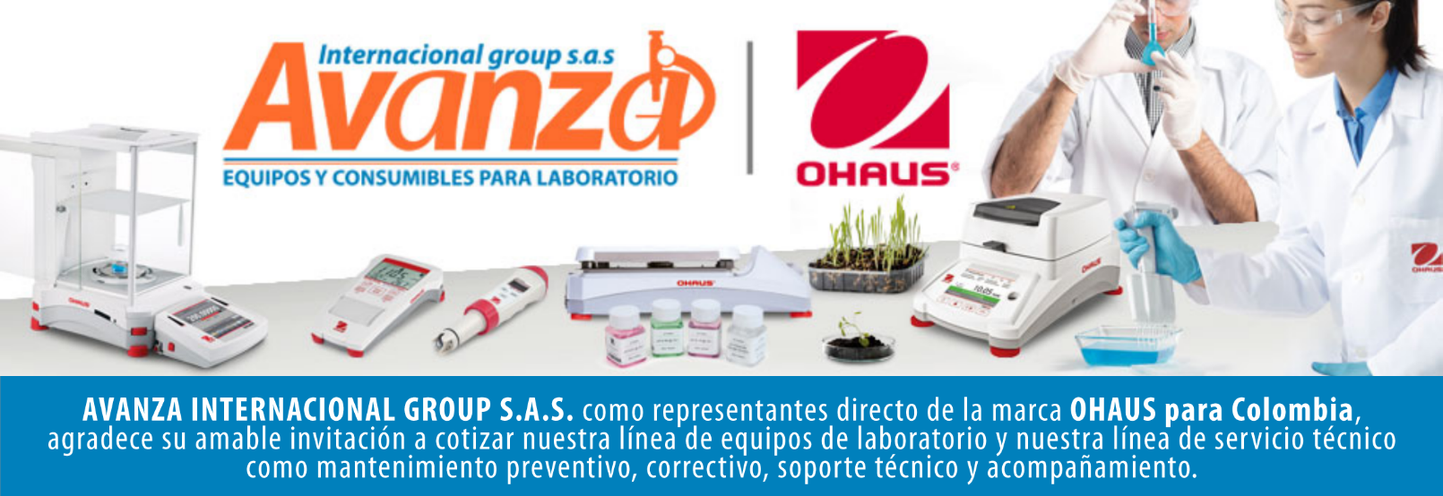
Información general
Cliente: Avanza Internacional Group NIT: 900505419 Contacto: Milena Bolaños Celular 573008265047 Dirección: Autopista Medellín K 2.5 entrada parcelas 900 metros. CIEM OIKOS OCCIDENTE CC. Correo: marketing@avanzagroup.com.co Numero de Cotización CO Fecha de Validez 2026-04-24 Forma de Pago: Contado Fecha de Entrega INMEDIATO
Item |  | Producto |  | Descripción |  | Garantia: | Cantidad |  | Valor unitario |  | Valor TOTAL
1 | 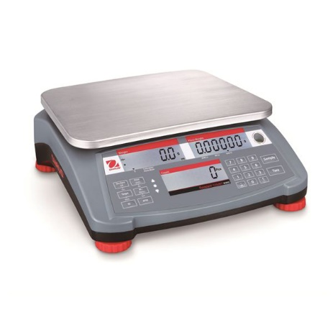 RC31P6 |  | Balanza contadora marca Ohaus SAP: 30085427 Carcasa de ABS Construcción de la plataforma: Acero inoxidable Capacidad máxima: 6 kg Lectura mínima: 0,2 g Lectura mínima (certificada): 2 g Tamaño de plataforma: 225 mm x 300 mm Duración de la batería: 210 horas con batería recargable Comunicación: Ethernet (disponible como accesorio); USB (disponible como accesorio); RS232 (incluido); 2.º RS232 (disponible como accesorio) Resolución de recuento: Resolución interna 1:1 500 000 Pantalla: 3 ventanas LCD con luz de fondo + 3 LED Alimentación: Alimentación CA (incluida); Batería recargable (incluida) Entrada de segunda báscula: Sí Rango de tara: Para capacidad por diferencia Unidades de medida: Gramo; Kilogramo; Onza; Libra; Libra: onza |  | 1 AÑO POR DEFECTO DE FABRICA |  |  | 0 |  | 0

 |  |  |  |  |  | Subtotal: |  |  | $ 0
 |  |  |  |  |  | Descuento: |  |  | $ 0
 |  |  |  |  |  | IVA (19 %) |  |  | $ 0
 |  |  |  |  |  | Valor TOTAL: |  |  | $ 0
Contacto Comercial Milena Bolanos
CEL 3208336976
marketing@avanzagroup.com.co
- Todos los distribuidores asumen el valor del flete. En el caso de clientes, el flete será asumido únicamente si el envío es fuera de Bogotá. - En nuestra empresa, trabajamos con el compromiso de asesorarte de manera clara y adecuada en cada compra. Por esta razón, no realizamos devoluciones de dinero, excepto en casos donde se confirme un error de asesoramiento por parte de nuestro equipo. No dude en contactarme para cualquier duda o solicitud adicional. Gracias por confiar en nosotros. Observaciones generales de la cotización , 2026-03-24

AVANZA INTERNACIONAL GROUP S.A.S Autopista Medellín k 2.5 entrada parcelas 900 metros - Ciem oikos occidente bodega 7a. NIT 900505419 CELULAR 321 2165 771 www.balanzasybasculas.com.co - www.avanzagroup.com.co
Fecha de creación 2026-03-24 Fecha de modificación 2026-03-24 16:10:57

